상품제안서
차량용 LED 세라믹 재떨이 | 상품코드: F32231

 |  |  |  |  |  |  | 02-412-0044 | www.easy1.co.kr
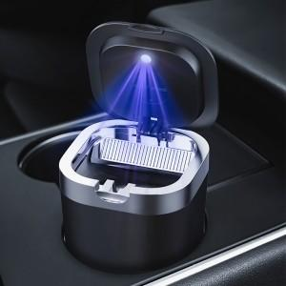

【상세/제작정보】

【인쇄/포장옵션】 | 레이저, 컬러필름인쇄 / 포장지포장

【공급단가】 | 수량 | 20~ | 50~ | 100~ | 300~ | 500~
*VAT별도 | 단가 | 7,200원 | 7,080원 | 6,900원 | 6,780원 | 6,600원

【상품 URL】 | https://easy1.co.kr:443/src/goods_detail.php?gdno=32231

